상품제안서
크린랲 크린랩 목욕타올 고리 | 상품코드: F28879

 |  |  |  |  |  |  | 02-412-0044 | www.easy1.co.kr
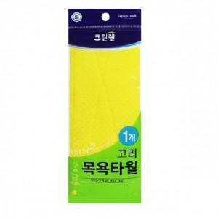

【상세/제작정보】

【인쇄/포장옵션】 | / 포장불가능

【공급단가】 | 수량 | 300~ | 500~ | 1,000~ | 3,000~ | 5,000~
*VAT별도 | 단가 | 19,320원 | 18,990원 | 18,510원 | 18,190원 | 17,710원

【상품 URL】 | https://easy1.co.kr:443/src/goods_detail.php?gdno=28879

